Pannello RAdiante
Dimensionamento pannello radiante

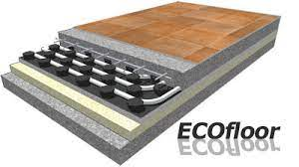
Slocale = | 24 | m2 |  | h = | 10 | W/m2K |  | R1 = 1/h = |  | 0.1 | m2K/W
 |  |  |  |  |  |  | piastrelle | R2 = sp/lambdap = |  | 0.01 | m2K/W
 |  |  |  |  |  |  | CLS | R3 = sc/lambdac = |  | 0.1 | m2K/W
 |  |  |  |  |  |  |  |  | Rtot = | 0.21 | m2K/W

 |  |  |  |  | sp = | 0.01 | m | lambdap = | 1 | W/mK
 |  |  |  |  | sc = | 0.05 | m | lambdac= | 0.5 | W/mK

 |  |  |  |  | Qpunto = DeltaT*S/Rtot = |  |  | 1428.5714286 | W

 |  |  |  |  | Tin = | 35 | °C
 |  |  |  |  | Tout = | 30 | °C
 |  |  |  |  | Tmed = | 32.5 | °C
 |  |  |  |  | Tamb = | 20 | °C
 |  |  |  |  | DeltaT = | 12.5 | °C

 |  |  | Calcolo portata acqua
 |  |  | Mpunto = Qpunto/(cpacqua*(Tin-Tout)) = |  |  |  |  | 0.04776689754 | kg/s | 2.8660138524 | l/min

